상품제안서
캔버스 발수 앞치마 식당 공방 카페 바리스타 고급 앞치마 | 상품코드: F28211

 |  |  |  |  |  |  | 02-412-0044 | www.easy1.co.kr
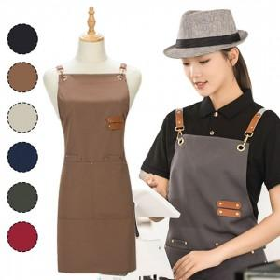

【상세/제작정보】

【인쇄/포장옵션】 | 실크 / 포장불가능

【공급단가】 | 수량 | 100~ | 300~ | 500~ | 1,000~ | 3,000~
*VAT별도 | 단가 | 5,160원 | 5,070원 | 4,940원 | 4,850원 | 4,730원

【상품 URL】 | https://easy1.co.kr:443/src/goods_detail.php?gdno=28211

